【記入見本】実績報告書
該当する年月日を記入
「実績報告書」のシートに記入してください（このシートは見本です。）
ピンク色のセルのみ記入してください。（それ以外の部分には記入できない設定になっております。）
見本
住所、町内会名、氏名（町内会長の氏名）を記入
 |  |  |  |  |  |  |  |  |  |  |  |  |  | 令和 |  | 年 |  | 月 |  | 日
羽村市長 橋 本 弘 山 様
 |  |  |  |  |  |  |  |  |  |  | 助成事業者
 |  |  |  |  |  |  |  |  |  |  |  | 住 所 | 羽村市○○町 ○－○－○
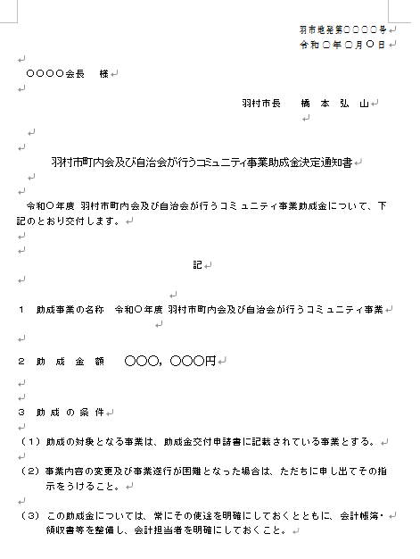
 |  |  |  |  |  |  |  |  |  |  |  |  | ○○○○○ |  |  |  | 町内（自治）会長
 |  |  |  |  |  |  |  |  |  |  |  | 氏 名 | ○○ ○○

羽村市町内会及び自治会が行うコミュニティ事業に対する助成金実績報告書
助成金交付決定通知書の、右上の日付と番号を記入
令和 | ○ | 年 | ○ | 月 | ○ | 日付、羽市地発第 |  |  |  |  | ○○○○ |  | 号をもって交付決定のあった助成事業
について完了したので「助成事業の決算書」を添えて、下記のとおり報告します。

 |  |  |  |  |  |  |  |  |  |  |  | 記

該当する年を記入
助成事業の名称 |  |  |  |  | 令和 |  |  | 年度 羽村市町内会及び自治会が行うコミュニティ事業
助成事業の成果 |  |  |  | 助成金により市内いっせい美化運動・花いっぱい運動など地域の環境美化活動、交通安全や火災予防・地震発生時の避難誘導など自主防災活動、子供会やPTAとの協力による青少年の健全育成活動、納涼会やキャンプ・運動会・球技大会などふれあいを高めるコミュニティ活動、文化的交流会・高齢者のための懇談会など地域の友愛活動等の町内会のコミュニティ事業が充実して実施できた。住民相互の交流・親睦を深めることができ、豊かな生活環境の整備が図られた。
例文を参考に、成果の内容を記入

決算書（収入・支出）のシートの数字が自動で記入されますので、ここには記入不要です。
決算書の数字が正しく反映されているか、御確認ください。
助成事業の 財源内訳（円） |  |  |  | コミュニティ事業助成金 |  |  |  |  | 自 己 財 源 |  |  |  | 前年度繰越金 |  |  | 合 計
 |  |  |  | 200,000 |  |  |  |  | 840,000 |  |  |  | 100,000 |  |  | 1,140,000
着手年月日 |  |  |  | 令和 |  | 7 | 年 | 4 | 月 | 1 | 日 | 完了年月日 |  | 令和 | 8 | 年 | 3 | 月 | 31 | 日
備 考 ※自己財源とは、諸助成金、会費、事業収入、雑収入等の諸収入です。
必要事項があれば記入
○○○○○○○○○○○○○○○○○○○○○○○○○○○○○○○○○○○○○○○○○○○○○○○○○○○○○○○○○○○○○○

※予算の収入・支出については、町内会・自治会の会計年度に合わせて記入してください。

【記入見本】決算書（収入）
 |  | 令和 | 年度 町内会・自治会各種事業助成金収支決算書
見本
（収入）
 |  |  |  |  |  |  |  |  | （単位：円）
項 目 |  |  | 予算額 |  |  | 収入済額 | 比較増減 | 説 明
ピンクのセルのみ記入してください。
年度の数字部分と、予算額、収入済額を記入してください。
コミュニティ事業助成金 |  |  | 200,000 |  |  | 200,000 | 0
諸助成金 |  |  | 150,000 |  |  | 145,000 | △ 5,000
会費収入 |  |  | 700,000 |  |  | 600,000 | △ 100,000
事業収入 |  |  | 50,000 |  |  | 60,000 | 10,000
その他 |  |  | 40,000 |  |  | 35,000 | △ 5,000
前年度繰越金 |  |  | 100,000 |  |  | 100,000 | 0
合 計 |  |  | 1,240,000 |  |  | 1,140,000 | △ 100,000

【凡例】
 | 諸助成金 |  |  | ： | コミュニティ事業助成金以外の助成金・補助金等
 | 会費収入 |  |  | ： | 町内会会員からの会費収入
 | 事業収入 |  |  | ： | 事業売上・資源回収売上等
 | その他 |  |  | ： | 備品等貸出使用料・募金手数料・寄付金・祝金・預金利息等

【記入見本】決算書（支出）
見本
（支出）
 |  |  |  |  |  |  |  |  | （単位：円）
項 目 |  | 予算額 |  |  | 支出済額 |  | 比較増減 | 説 明
会議費 |  | 100,000 |  |  | 100,000 |  | 0
庶務費 |  | 200,000 |  |  | 220,000 |  | △ 20,000
事業費 |  | 100,000 |  |  | 100,000 |  | 0
ピンクのセルのみ記入してください。
予算額、支出済額を記入してください。
各部活動費 |  | 200,000 |  |  | 180,000 |  | 20,000
研修費 |  | 100,000 |  |  | 120,000 |  | △ 20,000
報償費 |  | 0 |  |  | 0 |  | 0
助成金 |  | 100,000 |  |  | 100,000 |  | 0
分担金 |  | 300,000 |  |  | 250,000 |  | 50,000
積立金 |  |  |  |  |  |  | 0
その他 |  | 100,000 |  |  |  |  | 100,000
合 計 |  | 1,200,000 |  |  | 1,070,000 |  | 130,000

【凡例】
 | 会議費 |  | ： | 総会費・各種会議費
 | 庶務費 |  | ： | 事務費・備品費・修繕費・使用料・保険料・交際費等
 | 事業費 |  | ： | 町内会の行事事業費
 | 各部活動費 |  | ： | 町内会の各部活動費
 | 研修費 |  | ： | 役員研修等の各種研修費
 | 報償費 |  | ： | 役員手当等の各種報償費
 | 助成金 |  | ： | 外郭団体等への助成金
 | 分担金 |  | ： | 会館運営委員会・外郭団体等への分担金
 | 積立金 |  | ： | 基金等の積立金
 | その他 |  | ： | 雑費等その他の支出

収入、支出差引残金 |  |  | 70,000 |  |  | 円は、翌年度に繰越します。

